Тест
ХИРОЛОГИЧЕСКАЯ АНКЕТА
Ф И О
В о з р а с т_
 | Название размера | Схема замера | Величина Размера (мм)
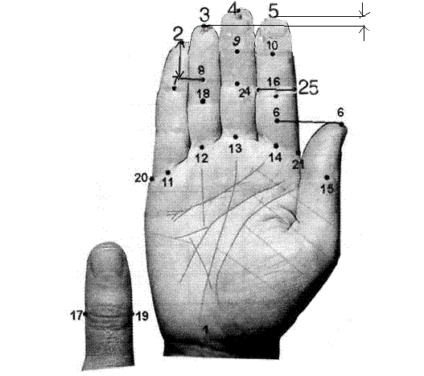
 |  |  | Правая рука | Левая рука | Средне­арифметический размер
1. | Длина ладони | 4-1 | 18.6 | 18.8 | 18.7
2. | Длина большого пальца | 6-15 | 3.7 | 3.5 | 3.6
3. | Толщина большого пальца | 17-19 | 2.3 | 2.3 | 2.3
4. | Третья фал. указ. пальца | 16-14 | 2.8 | 2.9 | 2.85
5. | Положение большого пальца | 6-14 | 2 | 1.8 | 1.9
6. | Длина указат. пальца | 5-14 | 8 | 7.8 | 7.9
7. | Длина среднего пальца | 4-13 | 8.7 | 8.5 | 8.6
8. | Длина безымян. пальца | 3-12 | 8 | 7.9 | 7.95
9 | Длина мизинца | 2-11 | 6.4 | 6.4 | 6.4
10. | Длина 1 фал. указ. пальца | 5-10 | 2.7 | 2.9 | 2.8
11. | Длина 1 фал. среднего п. | 4-9 | 2.9 | 2.9 | 2.9
12. | Длина 1 фал. безымян. п. | 3-8 | 2.8 | 2.8 | 2.8
13. | Длина 1 фал. мизинца | 2-7 | 2.8 | 2.7 | 2.75
14. | Толщина указ пальца корн фол | 24-25 | 2.2 | 2.2 | 2.2
15. | Толщина указ, пальца второй фал | 22-23 | 2.1 | 2 | 2.05
16. | Ширина ладони | 20-21 | 8.8 | 8.7 | 8.75
17. | Положение мизинца | 8-2 | 0.5 | 0.8 | 0.65
18. | Вторая фал. безым. п-ца | 8-18 | 2.4 | 2.3 | 2.35
19 | Положение указат. пальца | 3-5 | 0.35 | 0.25 | 0.3

1 | Целеустремленность | 0.19251336898 | 9 | Уровень целеустремленности высокий. Большая сила воли. Решительность. Иногда имеется склонность подчинять других своей воле, если это необходимо для достижения чего-либо.
2 | Самоуважение | 0.42245989305 | 10 | Уровень самоуважения очень высокий. Повышенная самооценка и чувство собственного достоинства. Иногда чрезмерная гордость.
3 | Замкнутость | 0.45989304813 | 10 | Уровень замкнутости очень высокий. В характере чаще преобладает потребность побыть наедине с собой.
4 | Самобытность | 0.42513368984 | 10 | Уровень самобытности очень высокий. Стремление к индивидуальному и свободному творчеству без всяких ограничений.
5 | Практичность | 0.3422459893 | 9 | Уровень практичности высокий. Редко,что делается в убыток себе. Деловитость. Рационализм.
6 | Лидерство | 0.27659574468 | 9 | Уровень лидерства аномально низкий. Неспособность к любой форме организаторской работы.
7 | Восприимчивость | 0.32142857143 | 6 | Уровень восприятия в норме. Хороший баланс между умением видеть проблему в целом и ее отдельных деталей.
8 | Сила | 0.66666666667 | 8 | Уровень силы чуть выше нормы. Имеются хорошие потенциальные возможности успешного преодоления препятствий и трудностей.
9 | Энергичность | 0.63888888889 | 5 | Уровень энергичности близок к норме. Редко, но иногда имеет место проявление слабости и вялости.
10 | Щепетильность | 3.7176470588 | 6 | Уровень щепетильности в норме. Хороший баланс между вежливостью и грубостью, синтезом и анализом.
11 | Эгоцентризм | 0.35443037975 | 5 | Уровень эгоцентризма близок к норме. Но иногда проявляется потребность служить другим людям.
12 | Ответственность | 0.33720930233 | 5 | Уровень личной ответственности близок к норме. Редко, но иногда все же проявляется тяга к «общей связке».
13 | Одаренность | 0.35220125786 | 5 | Уровень одаренности близок к норме. Редко, но иногда могут быть длительные периоды потери вдохновения. Однако творческие способности сбалансированы.
14 | Мышление | 0.4296875 | 7 | Уровень глубины мышления в норме. Хороший баланс между глубиной и широтой мышления, поверхностностью и детализацией. Простые и сложные задачи решаются с одинаковой эффективностью.
15 | Реализм | 0.86633663366 | 11 | Уровень реализма необычайно высокий. Склонность к исполнению только реально исполнимых планов и действий. Часто трудно убеждаем и недоверчив ко всему непонятному. Прагматичность.
16 | Доминирование | 0.10344827586 | 8 | Уровень доминантности в норме. Хороший баланс между функцией "Начальника и починенного", между необходимостью быть у всех на виду и работой в "тени". Объективная самооценка.

